day 3
1 |  | For FV: who can choose modify reason ( Operator Request ) ?
 |  | من الى يقدر يعمل تعديل للطلب ويختار Operator request ؟

 |  |  |  |  | Supervisor

2 |  | In case this cst don’t pay land line bill line will be barring for
 |  | لو العميل مدفعش فاتورة الأرضي الخط هيكون استقبال لمده كام يوم ؟
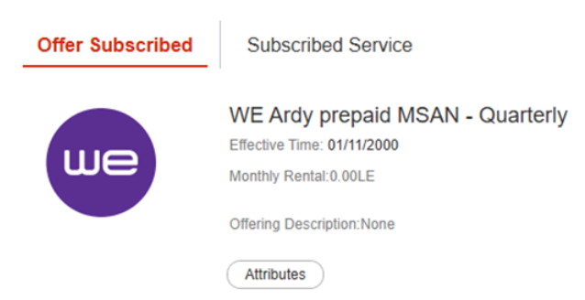

 |  |  |  |  |  | 3 Days

3 | Landline delivery is available for any exchange in all Gov …. ?
 | خدمة الاشتراك من المنزل متاحة لاى سنترال في كل الجمهورية

 |  |  |  | False'

4 | Cst calling us to follow up on his check availability request So, CCA right action is …. ?
 | العميل بيتواصل معانا علشان يتابع على طلب الاتاحة ده .. هنبلغ العميل بأية ؟

 |  |  |  |  |  | L
 |  |  | Inform cst SLA 24H to receive SMS with his request results

5 |  | In case cst has check availability request and chose (Other), CCA can modify order to add landline number in same building
 |  | في تقديم طلب الاتاحة يقدر العميل يعدل الطلب بعد كده علشان يضيف رقم ارضي في نفس المبنيلو اختارنا other

 |  |  | TRUE

6 |  | In case check availability result was (Not available and survey status: started) that mean …. ?
 |  | في حالة ان أتقدم طلب إتاحة فنية والنتيجة ( غير متاح و طلب المعاينة بدا) ده معناه ايه ؟

 |  |  | Automatic survey request will be sent to measurement team

7 |  | :عميل اتصل بك وقال بصوت منزعج
 |  | "الإنترنت عندي بيفصل طول الوقت، وجربت كل حاجة ومفيش فايدة."
 |  | لاحظت ان الخدمة مستقره خلال اخر 24 ساعة ولا يوجد مشكلة عامه فى المنطقه
 |  | ما هو أفضل سؤال يمكنك طرحه الآن لتكتشف المشكلة الحقيقية دون أن يشعر العميل أنك تتجاهل معاناته

 |  |  | ممكن توضحلي أكتر إمتى بالضبط بتحصل المشكلة، وهل على كل الأجهزة ولا جهاز معين؟"

8 |  | Cst from Alexandria (FTTH compound) and asked about SLA for new subscription, CCA will inform cst with
 |  | عميل من اسكندرية في كومباوند و بيسأل عن مده تركيب الخط الفايبر في الاشتراك الجديد هنبلغ العميل بأية ؟

 |  |  | 7 Days

9 |  | CST subscribe on WE Ardy 75 So, cst can make calls for ……. From his package
 |  | عميل مشترك على باقة ارضي 75 يقدر يعمل مكالمات ...... ايه من خلال الباقة

 |  |  | Local , national , WE mobile and other mobile

10 |  | CST subscribe on WE Ardy 35 So, cst can make calls for ……. From his package
 |  | عميل مشترك على باقة ارضي 35 يقدر يعمل مكالمات ...... ايه من خلال الباقة ؟

 |  |  | Local and national only

11 |  | In case this cst don’t pay land line bill Next status will be barring after
 |  | لو العميل ده مدفعش فاتورة الأرضي الخط هيتحول يبقي استقبال بعد كام يوم ؟
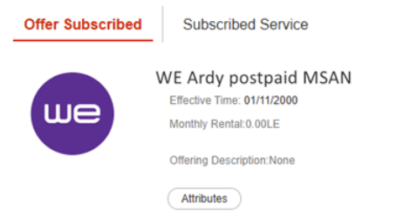

 |  |  | 20 Days

12 |  | Cst has new Subscription on BSS(not migrate from OSS) and need to change to Prepaid CCA right action
 |  | وعايز يغير الباقه الى دفع مسبق فى الحالة دى هنعمل ايه ؟ (OSS ومش متحول من) BSS عميل مشترك على
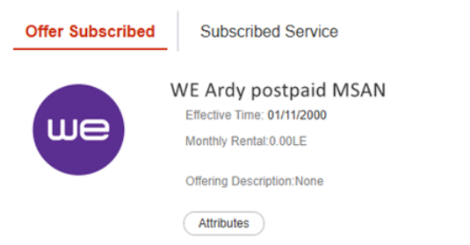

 |  |  | Direct cst to CSO

13 |  | For FV: Subscription Fees for consumer is the same price for commercial ?
 |  | رسوم التعاقد للعميل المنزلي هي نفس الرسوم للعميل التجاري ؟

 |  |  | False'

14 |  | اتصل عميل وقال: "الإنترنت عندي مش شغال كويس” من بداية المكالمة ازاي تقدر تتعامل بشكل صحيح وتفهم المشكلة الأساسية.
 |  | وتفهم ما يحتاجه العميل Discover اي سؤال من التالي هو الأفضل أن تسأله أولاً لتدخل فعلاً مرحلة

 |  |  | "ممكن تحكيلي أكتر عن اللي بيحصل لما بتستخدم الإنترنت؟"

15 |  | While CST is following on this Request but not complaint ... SR will be
 |  | لو العميل بيتابع على طلب الاتاحة الفنية دون ان يشتكي هنستخدم SR
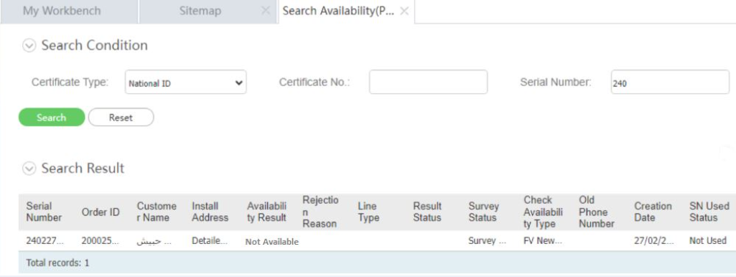

 |  |  | Fixed Voice SR Follow Up​-check availability-Not Available

